未ログイン時
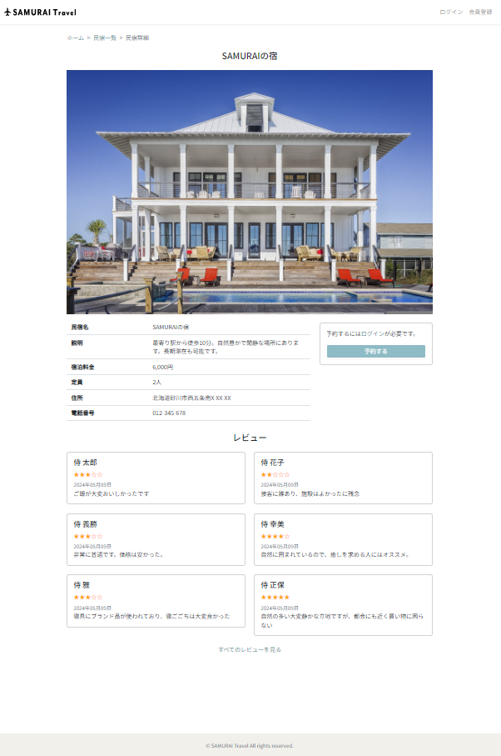
未ログイン時

ログイン時（投稿なし）
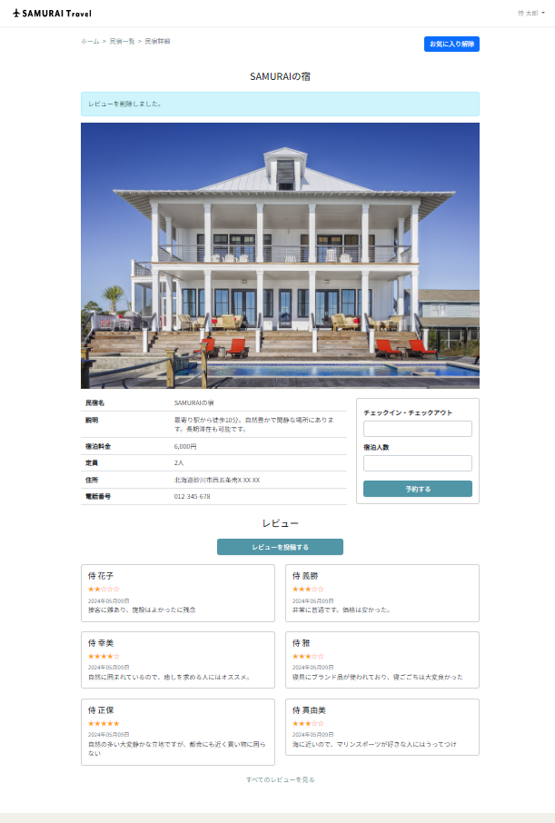
ログイン時（投稿なし）

ログイン時（投稿あり）
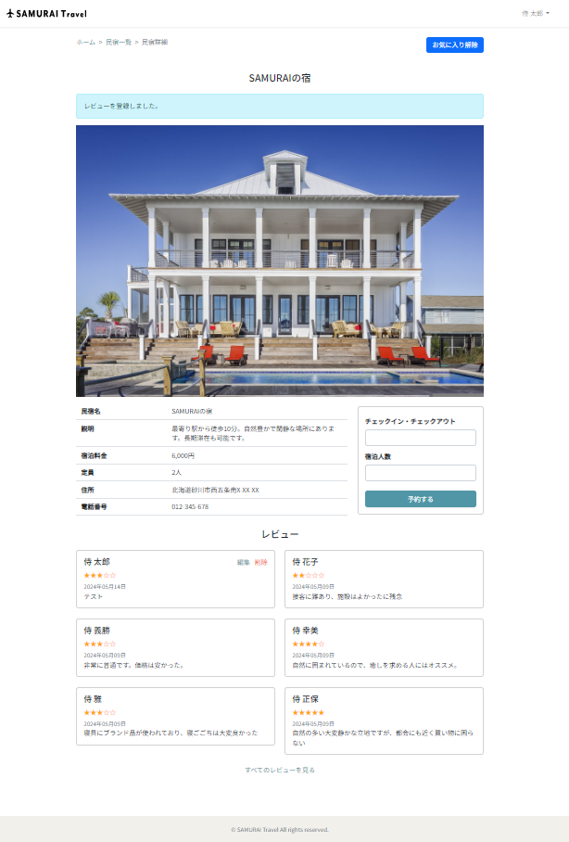
ログイン時（投稿あり）

レビューなし
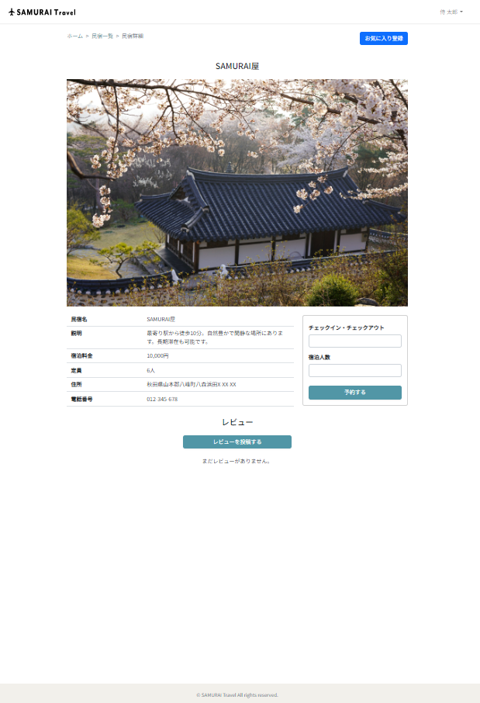
レビューなし

レビュー一覧
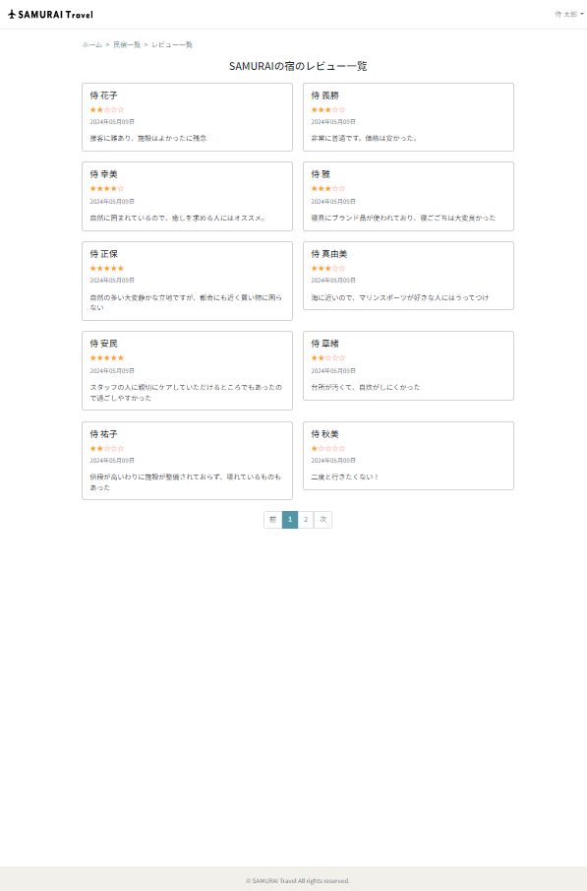
レビュー一覧

レビュー投稿
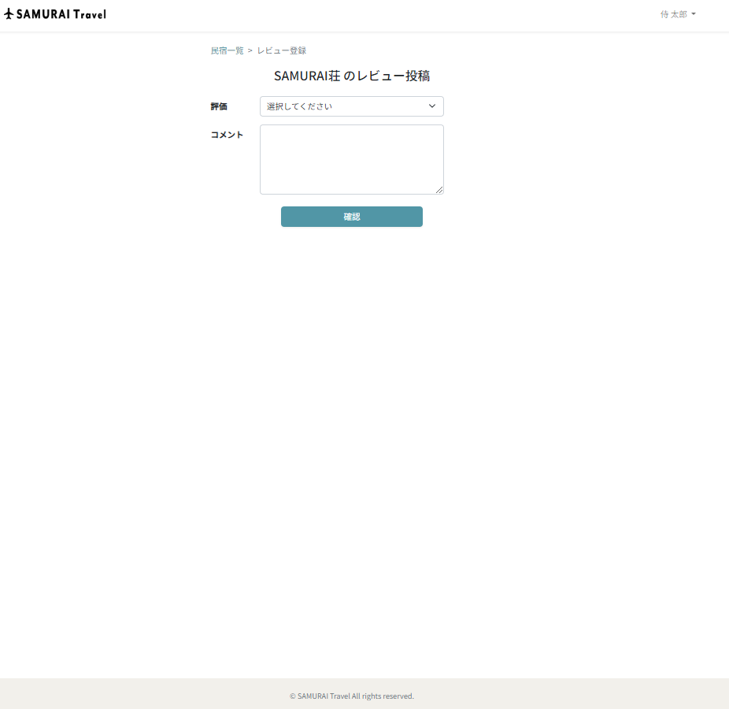
レビュー投稿

レビュー編集
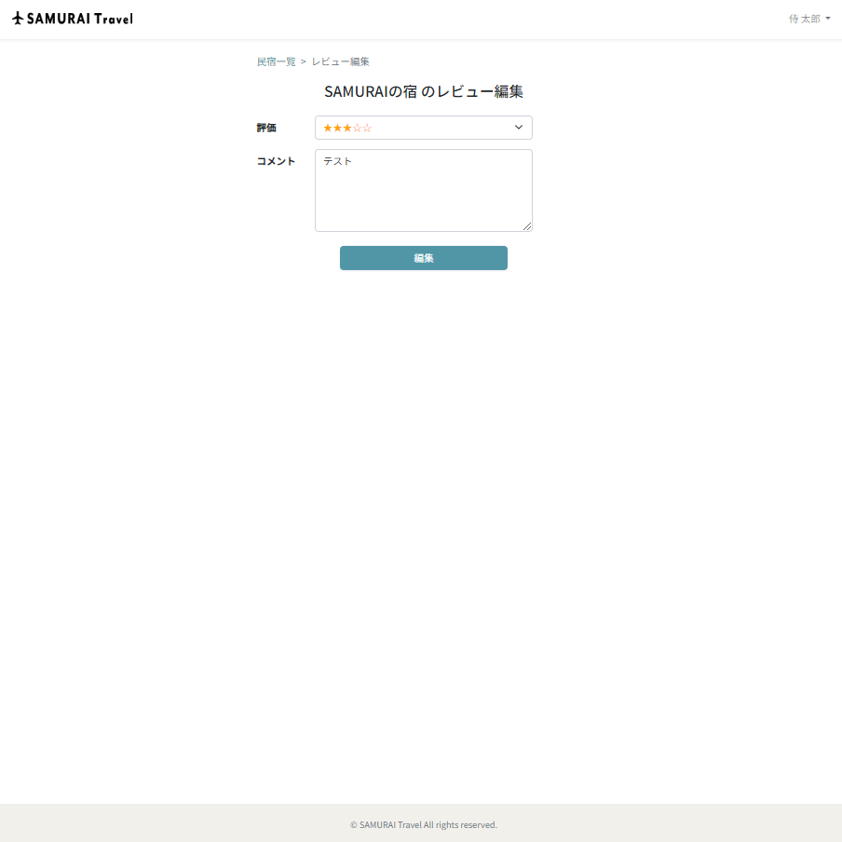
レビュー編集

レビュー削除
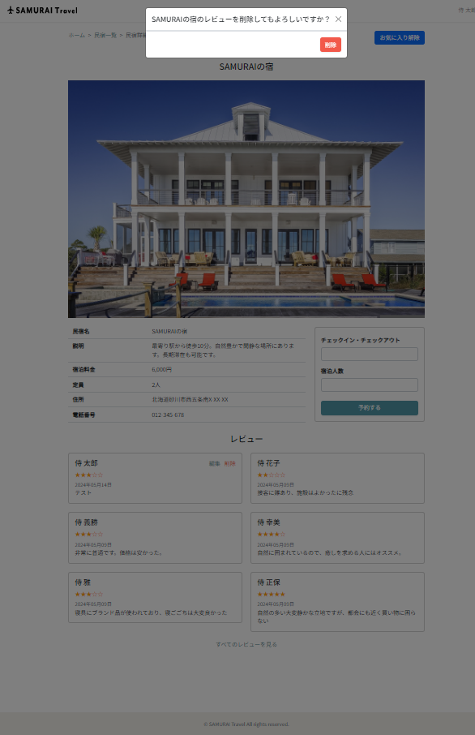
レビュー削除

